最初にご覧下さい
 | 0 | 2023/6/15ver
北海道立青少年体験活動支援施設ネイパル厚岸 利用申込書の入力について

赤のシート…必ず入力が必要です

入力シート……色付きのセルに必要事項を入力してください
2）利用計画書……晴天時・荒天時の活動内容と、指導の希望について記載してください
黄色のシート…必要に応じて入力してください

5）野外炊事注文書…………野外炊事を行う方
6）創作材料注文書……………創作活動を希望する方
7)創作材料注文書(荒天)…上記について、荒天時のみ発生する方
8）周辺施設減免調書………減免対象の施設を利用される方
9)利用料免除申請書………施設使用料の免除対象者がいる団体はご提出ください
10)飲酒交流申請書………飲酒交流を希望する団体はご提出ください
※この申請書には「食物アレルギー確認書」は含まれておりません。
（HPからダウンロードをお願いします）
色の付いていないシート…自動で入力されます

色のないシートは「入力シート」に入力することで自動的に反映されます
※追記事項等がある場合は直接入力してください
提出方法①「E-mail」
提出方法②「FAXまたは郵送」

メール本文に「利用日」「団体名」を記載の上、申請書を添付して下記メールアドレスまでお送りください
napal.akkeshi@gmail.com
「１)利用申込書」～「12）利用料計算書」をお送りください
FAX：0153-52-1152
郵送先：〒088-1113厚岸郡厚岸町愛冠６番地

1)利用申込書
ネイパル厚岸利用申込書

 |  |  |  |  |  |  | 申込み日 | 0
申込者 | 団体(学校)名 |  | 0 |  |  | 団体責任者 |  | 0
 | 住 所 |  | 0
 | ふりがな |  | 0 |  |  | 連絡先電話番号 |  | 0
 | 担当者氏名 |  | 0 |  |  | FAX番号 |  | 0
利用の目的 | 0
利用期間 | （入所） |  |  |  | （退所）
泊
日
 | 0 |  |  | ～ | 0 |  |  |  | 0 | 1
性別
区分
 |  | 乳児 幼児 | 幼児 (４歳以上) | 小学生 | 中学生 | 高校生 | 大学生 高等専門 学校生 | 引率者 保護者 | 一般 | 計
利用者数 | 男性 | 0 | 0 | 0 | 0 | 0 | 0 | 0 | 0 | 0
 | 女性 | 0 | 0 | 0 | 0 | 0 | 0 | 0 | 0 | 0
 | 計 | 0 | 0 | 0 | 0 | 0 | 0 | 0 | 0 | 0
指導（引率） 責任者 | (職・氏名) | 0

2)利用計画書
記入例↓
こちらは「計画書」の例になります。 定時刻も一緒にご確認ください。
ネイパル厚岸利用計画書
 |  |  |  |  |  |  |  |  |  |  |  |  |  |  |  |  |  |  |  |  | 利用団体名 |  | 0
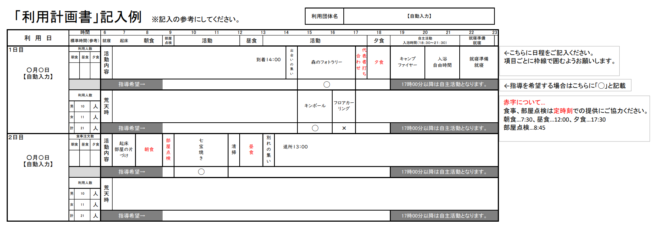

利 用 日 |  | 時間 |  |  |  | 6 |  | 7 |  | 8 |  | 9 |  | 10 | 11 | 12 |  | 13 |  | 14 | 15 | 16 |  | 17 |  |  | 18 |  | 19 | 20 | 21 |  | 22
 |  | 標準時間（参考） |  |  |  |  | 起床 |  | 朝食 |  | 部屋 点検 |  | 活動 |  |  |  | 昼食 |  | 活動 |  |  |  |  |  |  | 夕食 |  | 自主活動 入浴時間（１８：３０～２１：３０） |  |  |  | 就寝準備 就寝

１日目 |  | 食事注文数 |  |  |  | 活動内容

0 |  | 朝食 |  | 昼食 | 夕食
 |  |  |  | 0 | 0

 |  |  |  |  |  | 指導希望→ |  |  |  |  |  |  |  |  |  |  |  |  |  |  |  |  |  |  | 17時00分以降は自主活動となります。

 |  | 利用人数 |  |  |  | 荒天時

 |  | 男 | 0 |  | 人

 |  | 女 | 0 |  | 人

 |  | 計 | 0 |  | 人 | 指導希望→ |  |  |  |  |  |  |  |  |  |  |  |  |  |  |  |  |  |  | 17時00分以降は自主活動となります。

２日目 |  | 食事注文数 |  |  |  | 活動内容

1900-01-01 |  | 朝食 |  | 昼食 | 夕食
 |  | 0 |  | 0 | 0

 |  |  |  |  |  | 指導希望→ |  |  |  |  |  |  |  |  |  |  |  |  |  |  |  |  |  |  | 17時00分以降は自主活動となります。

 |  | 利用人数 |  |  |  | 荒天時

 |  | 男 | 0 |  | 人

 |  | 女 | 0 |  | 人

 |  | 計 | 0 |  | 人 | 指導希望→ |  |  |  |  |  |  |  |  |  |  |  |  |  |  |  |  |  |  | 17時00分以降は自主活動となります。

 | ・入所は14時以降、退所は翌日の13時までにお願いしています。

 | ※日程の都合がつかない場合はご相談ください。

ネイパル厚岸利用計画書

 |  |  |  |  |  |  |  |  |  |  |  |  |  |  |  |  |  |  |  |  | 利用団体名 |  | 0

利 用 日 |  | 時間 |  |  |  | 6 |  | 7 |  | 8 |  | 9 |  | 10 | 11 | 12 |  | 13 |  | 14 | 15 | 16 |  | 17 |  |  | 18 |  | 19 | 20 | 21 |  | 22
 |  | 標準時間（参考） |  |  |  |  | 起床 |  | 朝食 |  | 部屋 点検 |  | 活動 |  |  |  | 昼食 |  | 活動 |  |  |  |  |  |  | 夕食 |  | 自主活動 入浴時間（１８：３０～２１：３０） |  |  |  | 就寝準備 就寝

３日目 |  | 食事注文数 |  |  |  | 活動内容

1900-01-02 |  | 朝食 |  | 昼食 | 夕食
 |  | 0 |  | 0 | 0

 |  |  |  |  |  | 指導希望→ |  |  |  |  |  |  |  |  |  |  |  |  |  |  |  |  |  |  | 17時00分以降は自主活動となります。

 |  | 利用人数 |  |  |  | 荒天時

 |  | 男 | 0 |  | 人

 |  | 女 | 0 |  | 人

 |  | 計 | 0 |  | 人 | 指導希望→ |  |  |  |  |  |  |  |  |  |  |  |  |  |  |  |  |  |  | 17時00分以降は自主活動となります。

４日目 |  | 食事注文数 |  |  |  | 活動内容

1900-01-03 |  | 朝食 |  | 昼食 | 夕食
 |  | 0 |  | 0 | 0

 |  |  |  |  |  | 指導希望→ |  |  |  |  |  |  |  |  |  |  |  |  |  |  |  |  |  |  | 17時00分以降は自主活動となります。

 |  | 利用人数 |  |  |  | 荒天時

 |  | 男 | 0 |  | 人

 |  | 女 | 0 |  | 人

 |  | 計 | 0 |  | 人 | 指導希望→ |  |  |  |  |  |  |  |  |  |  |  |  |  |  |  |  |  |  | 17時00分以降は自主活動となります。

ネイパル厚岸利用計画書

 |  |  |  |  |  |  |  |  |  |  |  |  |  |  |  |  |  |  |  |  | 利用団体名 |  | 0

利 用 日 |  | 時間 |  |  |  | 6 |  | 7 |  | 8 |  | 9 |  | 10 | 11 | 12 |  | 13 |  | 14 | 15 | 16 |  | 17 |  |  | 18 |  | 19 | 20 | 21 |  | 22
 |  | 標準時間（参考） |  |  |  |  | 起床 |  | 朝食 |  | 部屋 点検 |  | 活動 |  |  |  | 昼食 |  | 活動 |  |  |  |  |  |  | 夕食 |  | 自主活動 入浴時間（１８：３０～２１：３０） |  |  |  | 就寝準備 就寝

5日目 |  | 食事注文数 |  |  |  | 活動内容

1900-01-04 |  | 朝食 |  | 昼食 | 夕食
 |  | 0 |  | 0 | 0

 |  |  |  |  |  | 指導希望→ |  |  |  |  |  |  |  |  |  |  |  |  |  |  |  |  |  |  | 17時00分以降は自主活動となります。

 |  | 利用人数 |  |  |  | 荒天時

 |  | 男 | 0 |  | 人

 |  | 女 | 0 |  | 人

 |  | 計 | 0 |  | 人 | 指導希望→ |  |  |  |  |  |  |  |  |  |  |  |  |  |  |  |  |  |  | 17時00分以降は自主活動となります。

6日目 |  | 食事注文数 |  |  |  | 活動内容

1900-01-05 |  | 朝食 |  | 昼食 | 夕食
 |  | 0 |  | 0 | 0

 |  |  |  |  |  | 指導希望→ |  |  |  |  |  |  |  |  |  |  |  |  |  |  |  |  |  |  | 17時00分以降は自主活動となります。

 |  | 利用人数 |  |  |  | 荒天時

 |  | 男 | 0 |  | 人

 |  | 女 | 0 |  | 人

 |  | 計 | 0 |  | 人 | 指導希望→ |  |  |  |  |  |  |  |  |  |  |  |  |  |  |  |  |  |  | 17時00分以降は自主活動となります。

4)食事申込書
食事申込書 |  |  |  |  |  |  |  | 新規
申し込後に人数を変更される場合は
この項目を「変更」に変えてメール又はＦＡＸでください。
利用日の前日17時までお受けします。
FAX:0153-52-1152
利用団体名 |  | 担当者氏名 |  |  | 連絡先電話番号 |  |  |  | 記入日
 |  |  |  |  |  |  |  |  | 2024-04-18

野外炊事を実施される方
野外炊事を実施される場合は、食数欄を「野炊」に変更し、「５）野外炊事注文書」にてご注文ください。
※食数が入力されたままになると、金額確認に重複して反映されてしまいます
区 分 | 朝食 | 昼食 | 夕食 | お弁当 |  |  | 利用者数 （目安）
 |  |  |  | 幕ノ内弁当 | おにぎり弁当 | 提供時間
料 金 | 600円 | 700円 | 950円 | 700円 | 500円 |  | 4歳未満 | 4歳以上 | 小学生 | 中学生
提供時刻
日にち
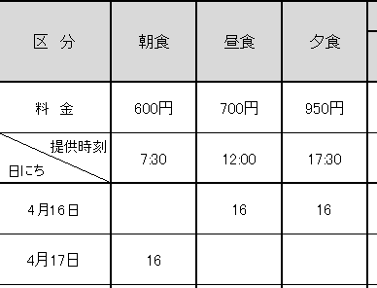
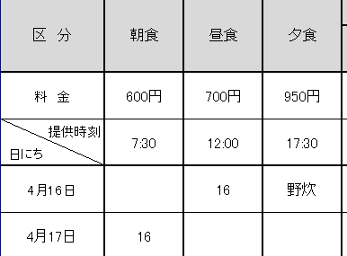
 | 7:30:00 | 12:00:00 | 17:30:00 | お受け取り後、2時間以内に お召し上がりください
0 |  |  |  |  |  | 0:00:00 | 高校生 | 大学生 | 成人 | 高齢者
1900-01-01 |  |  |  |  |  | 0:00:00
1900-01-02 |  |  |  |  |  | 0:00:00
1900-01-03 |  |  |  |  |  | 0:00:00 | 通信欄
1900-01-04 |  |  |  |  |  | 0:00:00
1900-01-05 |  |  |  |  |  | 0:00:00
1900-01-06 |  |  |  |  |  | 0:00:00
食数小計
合 計 | 0 | 0 | 0 | 0 | 0
支払額 | ¥0

アレルギーの有無 |  | 選択してください

◇食数変更・キャンセル規定
 |  | 利用前日17時以降 |  |  | 利用２日前～前日17時まで
10食以上の取消 |  | 100% |  |  | 50%
10食未満の取消 |  | 50% |  |  | ―
※お食事のご注文は5食以上１食単位で承ります。

 |  |  |  |  |  |  |  |  |  |  | 新規
 |  |  |  |  |  |  |  |  |  |  | 変更

9)宿泊利用料免除申請書
「宿泊利用料免除申請書」作成の手引き ■宿泊利用料免除規定に該当する利用者名をを記入し、各団体でご提出ください。 ■「宿泊利用料免除申請書」は各号でわけて作成してください。 ■学校の場合は1号か2号に集約されます。 ■各団体の代表者印を押印した原本を事前に送付、または当日持参にてご提出ください。 ■免除は宿泊利用料のみに適用されます。（食事代や体験活動料は免除されません）
北海道立青少年体験活動支援施設ネイパル厚岸利用料免除申請書

 |  |  |  |  |  |  |  |  |  | 申請日 | 0
 | 次の者は第 |  | 号の該当者並びにその引率者であることを証明します。

申請者 |  | 団体 （学校名） | 0 |  |  |  |  | 代表者 氏名 |  | 0 |  |  | ㊞
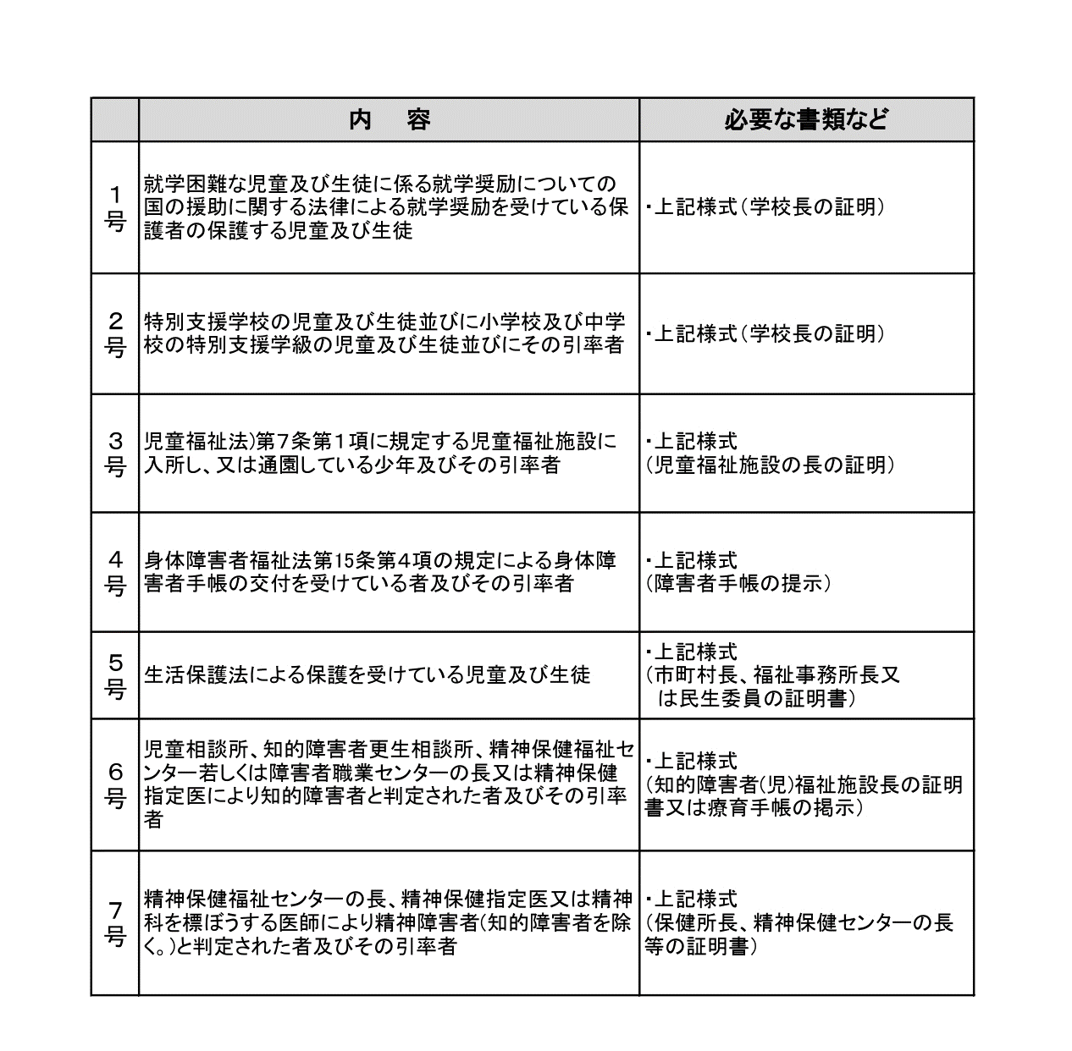
宿泊利用料免除規定
 |  | 住所 | 0

 |  | 記入者名 | 0 |  |  |  |  |  |  |  |  |  |  | 4才未満
 |  |  |  |  |  |  |  |  |  |  |  |  |  | 4才以上
利用期間 |  | 0 |  |  |  | ～ |  | 0 |  |  |  |  |  | 小学生
 |  |  |  |  |  |  |  |  |  |  |  |  |  | 中学生
 |  |  |  |  |  |  |  |  |  |  |  |  |  | 高校生
 |  |  |  |  |  |  |  |  |  |  |  |  |  | 引率
№ | 氏名 |  |  |  | 利用区分 |  | № | 氏名 |  |  |  | 利用区分
1 |  |  |  |  |  |  | 11
2 |  |  |  |  |  |  | 12
3 |  |  |  |  |  |  | 13
4 |  |  |  |  |  |  | 14
5 |  |  |  |  |  |  | 15
6 |  |  |  |  |  |  | 16
7 |  |  |  |  |  |  | 17
8 |  |  |  |  |  |  | 18
9 |  |  |  |  |  |  | 19
10 |  |  |  |  |  |  | 20

利用区分 |  |  |  | 料金 |  | 人数 |  |  | 泊数 |  | 金額
4歳以上の幼児 |  |  |  | 150円 |  |  |  |  |  |  | 0円
小学生・中学生 |  |  |  | 450円 |  |  |  |  |  |  | 0円
高校生 |  |  |  | 600円 |  |  |  |  |  |  | 0円
引率 |  |  |  | 1,400円 |  |  |  |  |  |  | 0円
一般 |  |  |  | 1,800円 |  |  |  |  |  |  | 0円
免除金額 |  |  |  |  |  |  |  |  |  |  | 0円

宿泊利用料の免除規定
■下記のいずれかに該当する利用者は、宿泊利用料が免除となります。

 | 内 容 |  |  |  |  |  |  |  | 必要な書類など
１号 | 就学困難な児童及び生徒に係る就学奨励についての国の援助に関する法律による就学奨励を受けている保護者の保護する児童及び生徒 |  |  |  |  |  |  |  | ・上記様式（学校長の証明）
２号 | 特別支援学校の児童及び生徒並びに小学校及び中学校の特別支援学級の児童及び生徒並びにその引率者 |  |  |  |  |  |  |  | ・上記様式（学校長の証明）
３号 | 児童福祉法)第７条第１項に規定する児童福祉施設に入所し、又は通園している少年及びその引率者 |  |  |  |  |  |  |  | ・上記様式 （児童福祉施設の長の証明）
４号 | 身体障害者福祉法第15条第４項の規定による身体障害者手帳の交付を受けている者及びその引率者 |  |  |  |  |  |  |  | ・上記様式 （障害者手帳の提示）
５号 | 生活保護法による保護を受けている児童及び生徒 |  |  |  |  |  |  |  | ・上記様式 （市町村長、福祉事務所長又 は民生委員の証明書）
６号 | 児童相談所、知的障害者更生相談所、精神保健福祉センター若しくは障害者職業センターの長又は精神保健指定医により知的障害者と判定された者及びその引率者 |  |  |  |  |  |  |  | ・上記様式 （知的障害者(児)福祉施設長の証明書又は療育手帳の掲示）
７号 | 精神保健福祉センターの長、精神保健指定医又は精神科を標ぼうする医師により精神障害者(知的障害者を除く。)と判定された者及びその引率者 |  |  |  |  |  |  |  | ・上記様式 （保健所長、精神保健センターの長等の証明書）

